表紙
機能抜粋版

 |  | 文書番号：F18-3Q0400-013

オリエンタルランド様 エントランス顔認証開発 インタフェース仕様書

 | 2018-04-27
 | NECソリューションイノベータ㈱
 | 先端技術ソリューション事業部

 | 第1.1版

機能分担図
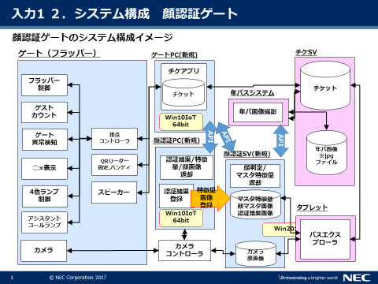

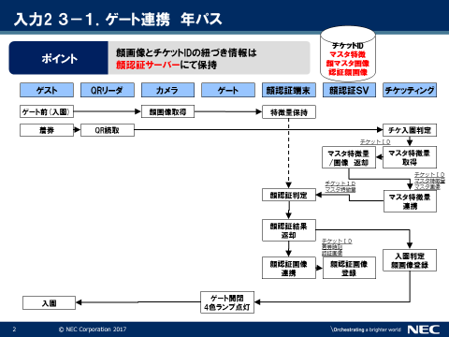

1.年パス登録
ケース名：年パス登録
 | 正常系のみ
 | 準正常系：画像確認要求でNGの場合は、ブースで再撮影を行う。
 | 異常系：画像確認でOKでたものなので、エラー系。顔認証SV動作なのでフェールセーフを確認。IF的にはNGを返して、最撮影からやり直してもらう。

 |  |  |  | 顔認証SV
 |  | チケアプリ | 顔認証端末 | 顔認証SV （DB） | 顔認証SV |  |  | 年パスシステム |  |  | インフラジョブ

API(顔認証SV):項番13
 |  |  |  |  |  |  |  |  | 顔検出要求←
 |  |  |  |  |  |  |  |  | (画像)
 |  |  |  |  |  | 顔検出
 |  |  |  |  |  | 特徴量計算可否確認

 |  |  |  |  |  |  | →顔検出応答
 |  |  |  |  |  |  | 結果（検出結果) |  |  | 顔確認
 |  |  |  |  |  |  |  |  |  | 検出結果から適切な顔を捉えているか表示

API(顔認証SV):項番6
 |  |  |  |  |  |  |  |  | チケット顔情報登録要求←
 |  |  |  |  |  | チケット情報登録← |  |  | (<チケットID>, 顔番号=0, 画像)
 |  |  |  |  |  | (チケットID) |  |  |  | ※<チケットID> は URI パスとして指定
 |  |  |  |  |  |  |  |  |  | ※年パスシステムからの顔番号は 0 固定指定

 |  |  |  |  |  | チケット顔情報登録←
 |  |  |  |  |  | (チケットID, 顔番号=0, 画像)

 |  |  |  |  |  |  | →チケット顔情報登録応答
 |  |  |  |  |  |  | 結果（OK)

